Sheet1
GROW NATURALLY orderform |  |  |  | 固定下代：6.5掛 |  |  | ご注文日： |  | 年 月 日（ ）
 |  |  |  | color | sisam color | 22cm | 22.5cm | 23cm | 23.5cm | 24cm | 24.5cm | 25cm | ご希望 納期
collection | code/name |  | image |  |  | 34 | 35 | 36 | 37 | 38 | 39 | 40 | 納期予定
定番 ( 通年） | ODGN7 レザーブーツ |  | 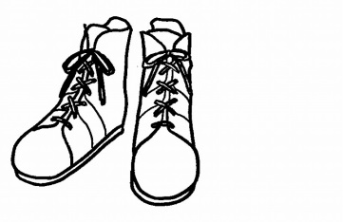 | キャメル | LBR |  |  |  |  |  |  |  | 月 頃
 |  |  |  | Dブラウン | DBR
 | 革種類： | Wコガシ |  | ブラック | BK |  |  |  |  |  |  |  | /
 | price | 21,000 |  | Rブラウン | DRD
 | tax | 23,100 |  | カーキ | KK
 | ODGN2019 レザーパンプス |  | 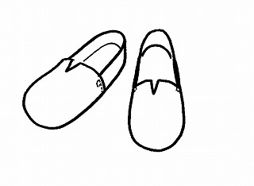 | キャメル | LBR |  |  |  |  |  |  |  | 月 頃
 |  |  |  | Dブラウン | DBR
 |  |  |  | ブラック | BK
 | 革種類： | ジーンズ |  | アカ | RD |  |  |  |  |  |  |  | /
 | price | 15,800 |  | カーキ | KK
 | tax | 17,380 |  | ホワイト | WH
 | ODGN2033 レザーパンプス紐付 |  | 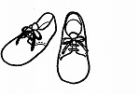 | キャメル | LBR |  |  |  |  |  |  |  | 月 頃
 |  |  |  | Dブラウン | DBR
 |  |  |  | ブラック | BK
 | 革種類： | ジーンズ |  | アカ | RD |  |  |  |  |  |  |  | /
 | price | 15,800 |  | カーキ | KK
 | tax | 17,380 |  | ホワイト | WH
 | ODGN1-WD レザーパンプス |  |  | キャメル | LBR |  |  |  |  |  |  |  | 月 頃
 |  |  |  | Dブラウン | DBR
 |  |  |  | ブラック | BK
 | 革種類： | ジーンズ |  | アカ | RD |  |  |  |  |  |  |  | /
 | price | 15,800 |  | カーキ | KK
 | tax | 17,380 |  | ホワイト | WH
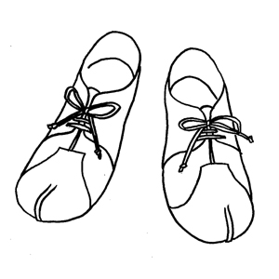
 | ODGN3700 レザーパンプス |  |  | キャメル | LBR |  |  |  |  |  |  |  | 月 頃
 |  |  |  | Dブラウン | DBR
 | 革種類： | Wコガシ |  | ブラック | BK |  |  |  |  |  |  |  | /
 | price | 16,800 |  | Rブラウン | DRD
 | tax | 18,480 |  | カーキ | KK
S/S | ODGN29W レザーサンダル 底：ウレタン素材 |  | 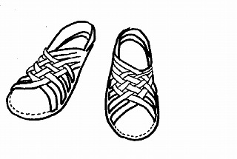 | キャメル | LBR |  |  |  |  |  |  |  | 月 頃
 |  |  |  | Dブラウン | DBR
 |  |  |  | ブラック | BK
 | 革種類： | ジーンズ |  | アカ | RD |  |  |  |  |  |  |  | /
 | price | 13,800 |  | カーキ | KK
 | tax | 15,180 |  | ホワイト | WH
 | ODGN３０００ レザーサンダル |  |  | キャメル | LBR |  |  |  |  |  |  |  | 月 頃
 |  |  |  | Dブラウン | DBR
 |  |  |  | ブラック | BK
 | 革種類： | ジーンズ |  | アカ | RD |  |  |  |  |  |  |  | /
 | price | 13,800 |  | カーキ | KK
 | tax | 15,180 |  | ホワイト | WH
new!
 | ODGNｰ2066 レザーサンダル |  | ここに 絵型を 入れたら 完成 | キャメル | LBR |  |  |  |  |  |  |  | 月 頃
 |  |  |  | Dブラウン | DBR
 |  |  |  | ブラック | BK
 | 革種類： | ジーンズ |  | アカ | RD |  |  |  |  |  |  |  | /
 | price | 17,800 |  | カーキ | KK
 | tax | 19,580 |  | ホワイト | WH
⑦：Grow Naturally
GROW NATURALLY orderform |  |  |  | 固定下代：6.5掛 |  |  | ご注文日： |  | 年 月 日（ ）
 |  |  |  | color | sisam color | 22cm | 22.5cm | 23cm | 23.5cm | 24cm | 24.5cm | 25cm | ご希望 納期
collection | code/name |  | image |  |  | 34 | 35 | 36 | 37 | 38 | 39 | 40 | 納期予定
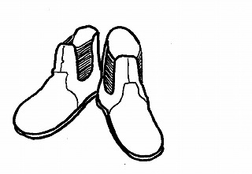
A/W | ODGN2045 レザーブーツ |  |  | キャメル | LBR |  |  |  |  |  |  |  | 月 頃

 | 革種類： | オイルバケッタ |  | Sブラウン | SBR |  |  |  |  |  |  |  | /
 | price | 21,000 |  | ブラック | BK
 | tax | 23,100
 | ODGN2050 レザーブーツ |  | 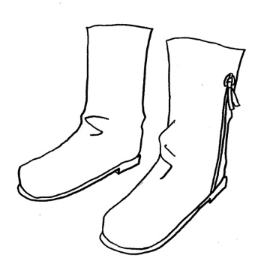 | キャメル | LBR |  |  |  |  |  |  |  | 月 頃

 | 革種類： | オイルバケッタ |  | Sブラウン | SBR |  |  |  |  |  |  |  | /
 | price | 24,000 |  | ブラック | BK
 | tax | 26,400
GROW NATURALLY for men |  |  |  | color | sisam color | 25cm | 25.5cm | 26cm | 26.5cm | 27cm |  |  | ご希望 納期
collection | code/name |  | image |  |  | 40 | 41 | 42 | 43 | 44 |  |  | 納期予定
メンズ | ODGN1010 レザーシューズ |  | 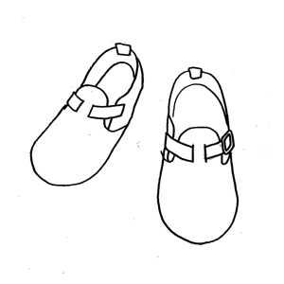 | キャメル | LBR |  |  |  |  |  |  |  | 月 頃
 |  |  |  | Dブラウン | DBR
 |  |  |  | ブラック | BK
 | 革種類： | ジーンズ |  | アカ | RD |  |  |  |  |  |  |  | /
 | price | 17,800 |  | カーキ | KK
 | tax | 19,580 |  | ホワイト | WH
 | ODGN1001 レザーシューズ |  | 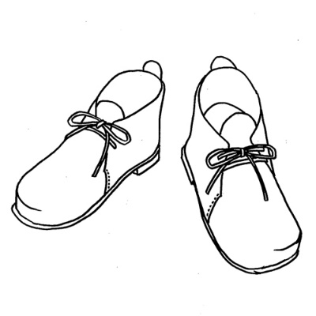 | キャメル | LBR |  |  |  |  |  |  |  | 月 頃

 |  |  |  | Sブラウン | SBR
 | 革種類： | オイルバケッタ |  |  |  |  |  |  |  |  |  |  | /
 | price | 23,000 |  | ブラック | BK
 | tax | 25,300
 | ODGN1008 レザーシューズ |  | 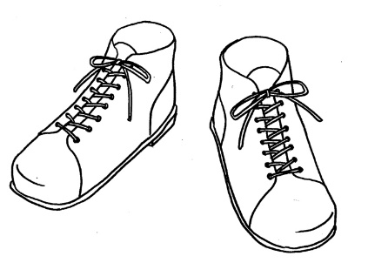 | キャメル | LBR |  |  |  |  |  |  |  | 月 頃
 |  |  |  | Dブラウン | DBR
 |  |  |  | ブラック | BK
 | 革種類： | Wコガシ |  | Rブラウン | DRD |  |  |  |  |  |  |  | /
 | price | 25,000 |  | カーキ | KK
 | tax | 27,500

納期に ついて | □ | 全部そろってから |  |  | お客様名
 | □ | 入荷次第随時
 | ・受注生産商品につき、約2ケ月後のお届けになります。 ・ご注文後のキャンセルは一切お受けできませんのでご了承ください。

⑦：Grow Naturally

2019冬TKE（新作除く）
GROW NATURALLY orderform |  |  |  | 固定下代：6.5掛 |  |  | ご注文日： |  | 年 月 日（ ）
 |  |  |  | color | sisam color | 22cm | 22.5cm | 23cm | 23.5cm | 24cm | 24.5cm | 25cm | ご希望 納期
collection | code/name |  | image |  |  | 34 | 35 | 36 | 37 | 38 | 39 | 40 | 納期予定
定番 ( 通年） | ODGN7 レザーブーツ |  |  | キャメル | LBR |  |  |  |  |  |  |  | 月 頃
 |  |  |  | Dブラウン | DBR
 | 革種類： | Wコガシ |  | ブラック | BK |  |  |  |  |  |  |  | /
 | price | 21,000 |  | Rブラウン | DRD
 | tax | 23,100 |  | カーキ | KK
 | ODGN2019 レザーパンプス |  |  | キャメル | LBR |  |  |  |  |  |  |  | 月 頃
 |  |  |  | Dブラウン | DBR
 |  |  |  | ブラック | BK
 | 革種類： | ジーンズ |  | アカ | RD |  |  |  |  |  |  |  | /
 | price | 15,800 |  | カーキ | KK
 | tax | 17,380 |  | ホワイト | WH
 | ODGN2033 レザーパンプス紐付 |  |  | キャメル | LBR |  |  |  |  |  |  |  | 月 頃
 |  |  |  | Dブラウン | DBR
 |  |  |  | ブラック | BK
 | 革種類： | ジーンズ |  | アカ | RD |  |  |  |  |  |  |  | /
 | price | 15,800 |  | カーキ | KK
 | tax | 17,380 |  | ホワイト | WH
 | ODGN1-WD レザーパンプス |  |  | キャメル | LBR |  |  |  |  |  |  |  | 月 頃
 |  |  |  | Dブラウン | DBR
 |  |  |  | ブラック | BK
 | 革種類： | ジーンズ |  | アカ | RD |  |  |  |  |  |  |  | /
 | price | 15,800 |  | カーキ | KK
 | tax | 17,380 |  | ホワイト | WH
 | ODGN3700 レザーパンプス |  |  | キャメル | LBR |  |  |  |  |  |  |  | 月 頃
 |  |  |  | Dブラウン | DBR
 | 革種類： | Wコガシ |  | ブラック | BK |  |  |  |  |  |  |  | /
 | price | 16,800 |  | Rブラウン | DRD
 | tax | 18,480 |  | カーキ | KK
 | ODGN2046 レザーシューズ |  | 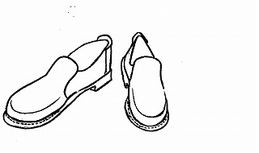 | キャメル | LBR |  |  |  |  |  |  |  | 月 頃

 | 革種類： | オイルバケッタ |  | Sブラウン | SBR
 |  |  |  |  |  |  |  |  |  |  |  |  | /
 | price | 19,800 |  | ブラック | BK
 | tax | 21,780
S/S | ODGN29W レザーサンダル 底：ウレタン素材 |  |  | キャメル | LBR |  |  |  |  |  |  |  | 月 頃
 |  |  |  | Dブラウン | DBR
 |  |  |  | ブラック | BK
 | 革種類： | ジーンズ |  | アカ | RD |  |  |  |  |  |  |  | /
 | price | 13,800 |  | カーキ | KK
 | tax | 15,180 |  | ホワイト | WH
 | ODGN３０００ レザーサンダル |  |  | キャメル | LBR |  |  |  |  |  |  |  | 月 頃
 |  |  |  | Dブラウン | DBR
 |  |  |  | ブラック | BK
 | 革種類： | ジーンズ |  | アカ | RD |  |  |  |  |  |  |  | /
 | price | 13,800 |  | カーキ | KK
 | tax | 15,180 |  | ホワイト | WH
 | ODGN2066 レザーサンダル |  | 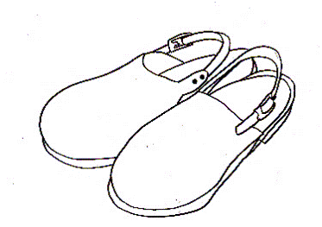 | キャメル | LBR |  |  |  |  |  |  |  | 月 頃
 |  |  |  | Dブラウン | DBR
 |  |  |  | ブラック | BK
 | 革種類： | ジーンズ |  | アカ | RD
 | price | 17,800 |  | カーキ | KK
 | tax | 19,580 |  | ホワイト | WH
 | ODGN4502 レザーサンダル |  |  | キャメル | LBR |  |  |  |  |  |  |  | 月 頃
 |  |  |  | Dブラウン | DBR
 |  |  |  | ブラック | BK
 | 革種類： | ジーンズ |  | アカ | RD |  |  |  |  |  |  |  | /
 | price | 13,800 |  | カーキ | KK
 | tax | 15,180 |  | ホワイト | WH
A/W | ODGN2045 レザーブーツ |  |  | キャメル | LBR |  |  |  |  |  |  |  | 月 頃

 | 革種類： | オイルバケッタ |  | Sブラウン | SBR |  |  |  |  |  |  |  | /
 | price | 21,000 |  | ブラック | BK
 | tax | 23,100
 | ODGN2050 レザーブーツ |  |  | キャメル | LBR |  |  |  |  |  |  |  | 月 頃

 | 革種類： | オイルバケッタ |  | Sブラウン | SBR |  |  |  |  |  |  |  | /
 | price | 24,000 |  | ブラック | BK
 | tax | 26,400
 | ODGN2018 レザーブーツ |  | 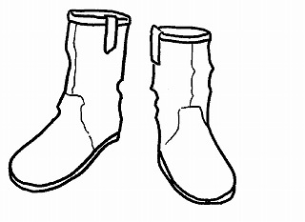 | キャメル | LBR |  |  |  |  |  |  |  | 月 頃
 |  |  |  | Dブラウン | DBR
 | 革種類： | ジーンズ |  | Sブラウン | SBR |  |  |  |  |  |  |  | /
 | price | 24,000 |  | ブラック | BK
 | tax | 25,900 |  | カーキ | KK
⑥：Grow Naturally
GROW NATURALLY orderform |  |  |  | 固定下代：6.5掛 |  |  | ご注文日： |  | 年 月 日（ ）
 |  |  |  | color | sisam color | 25cm | 25.5cm | 26cm | 26.5cm | 27cm |  |  | ご希望 納期
collection | code/name |  | image |  |  | 40 | 41 | 42 | 43 | 44 |  |  | 納期予定
メンズ | ODGN1010 レザーシューズ |  |  | キャメル | LBR |  |  |  |  |  |  |  | 月 頃
 |  |  |  | Dブラウン | DBR
 |  |  |  | ブラック | BK
 | 革種類： | ジーンズ |  | アカ | RD |  |  |  |  |  |  |  | /
 | price | 17,800 |  | カーキ | KK
 | tax | 19,580 |  | ホワイト | WH
 | ODGN1001 レザーシューズ |  |  | キャメル | LBR |  |  |  |  |  |  |  | 月 頃

 |  |  |  | Sブラウン | SBR
 | 革種類： | オイルバケッタ |  |  |  |  |  |  |  |  |  |  | /
 | price | 23,000 |  | ブラック | BK
 | tax | 25,300
 | ODGN1008 レザーシューズ |  |  | キャメル | LBR |  |  |  |  |  |  |  | 月 頃
 |  |  |  | Dブラウン | DBR
 |  |  |  | ブラック | BK
 | 革種類： | Wコガシ |  | Rブラウン | DRD |  |  |  |  |  |  |  | /
 | price | 25,000 |  | カーキ | KK
 | tax | 27,500
collection | code/name |  | image | color | sisam color | 22cm | 22.5cm | 23cm | 23.5cm | 24cm | 24.5cm | 25cm | ご希望 納期
 |  |  |  |  |  | 34 | 35 | 36 | 37 | 38 | 39 | 40 | 納期予定
2021 SS | ODGN601 シューズ |  |  | キャメル | LBR |  |  |  |  |  |  |  | 月 頃
 |  |  |  | Dブラウン | DBR
 |  |  |  | ブラック | BK
 | 革種類： | ジーンズ |  | アカ | RD |  |  |  |  |  |  |  | /
 | price | 19,800 |  | カーキ | KK
 | tax | 21,780
 | ODGN602 シューズ |  |  | キャメル | LBR |  |  |  |  |  |  |  | 月 頃
 |  |  |  | Dブラウン | DBR
 |  |  |  | ブラック | BK
 | 革種類： | ジーンズ |  | アカ | RD |  |  |  |  |  |  |  | /
 | price | 19,800 |  | カーキ | KK
 | tax | 21,780
 | ODGN603 シューズ |  |  | キャメル | LBR |  |  |  |  |  |  |  | 月 頃
 |  |  |  | Dブラウン | DBR
 |  |  |  | ブラック | BK
 | 革種類： | ジーンズ |  | アカ | RD |  |  |  |  |  |  |  | /
 | price | 21,000 |  | カーキ | KK
 | tax | 23,100

納期に ついて | □ | 全部そろってから |  |  | お客様名
 | □ | 入荷次第随時
 | ・受注生産商品につき、約2ケ月後のお届けになります。 ・ご注文後のキャンセルは一切お受けできませんのでご了承ください。

⑥：Grow Naturally

